Узб
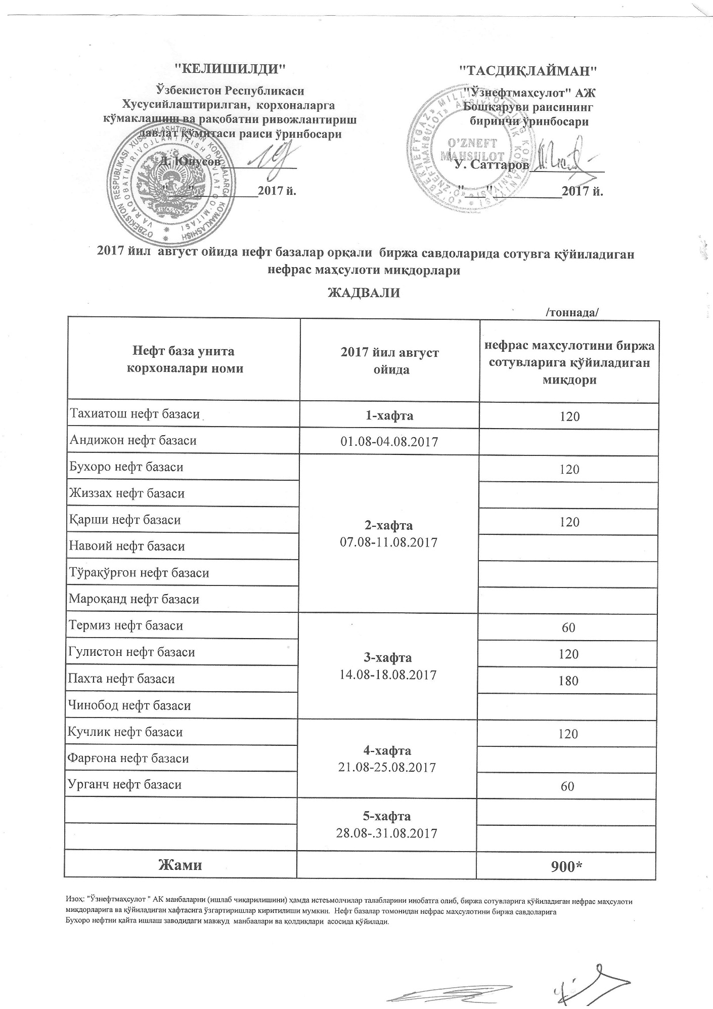
2017 йил август ойида "Нефт база унитар корхоналари" орқали биржа савдоларида сотувга қўиладиган нефрас маҳсулоти миқдорлари ЖАДВАЛИ
 |  | /тоннада/
Нефт база унита корхоналари номи | 2017 йил август ойида | Нефрас маҳсулотини биржа сотувларига қўйиладиган миқдори
Тахиатош нефт базаси | 1-хафта 01.08-04.08.2017 | 120
Андижон нефт базаси
Бухоро нефт базаси | 2-хафта 07.08-11.08.2017 | 120
Жиззах нефт базаси
Кучлик нефт базаси |  | 120
Навоий нефт базаси
Тўрақўрғон нефт базаси
Мароқанд нефт базаси
Термиз нефт базаси | 3-хафта 14.08-18.08.2017 | 60
Гулистон нефт базаси |  | 120
Пахта нефт базаси |  | 180
Чинобод нефт базаси
Қарши нефт базаси | 4-хафта 21.08-25.08.2017 | 120
Фарғона нефт базаси
Урганч нефт базаси |  | 60
 | 5-хафта 28.08-31.08.2017

Жами |  | 900

